パンフあたま
第43回
岐阜県ジュニアバドミントン大会

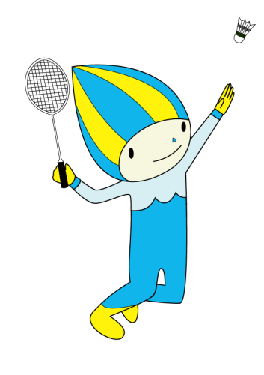




 | 期 日 | 令和8年6月20日（土）
 |  | ・ 3年男女単複
 |  | ・ 4～6年男女単 予選リーグ
 |  | 決勝トーナメントベスト8まで
 |  | 令和8年6月21日（日）
 |  | ・ 4～6年男女複
 |  | ・ 4～6年男女単 準々決勝から
 | 場 所 | 池田町総合体育館
 | 主 催 | 岐阜県バドミントン協会
 | 主 管 | 岐阜県小学生バドミントン連盟
 |  | http://gifusyoubad.gifu-badminton.com/

